问题详情
问题编号 | 标题 | 复现步骤 | 所在模块 | 子模块 | Bug严重等级 | 复现率 | 日志 | 截图/视频
 |  | https://www.bugdone.cn/projects

 |  |  |  |  |  |  |  | 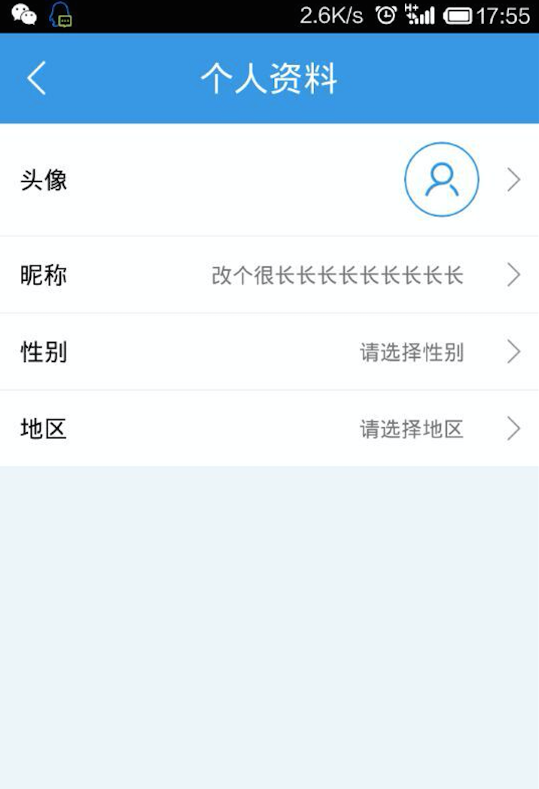
 |  |  |  |  |  |  |  | 